상품제안서
캐릭터 무선 듀얼 미스트 LED 가습기 3color | 상품코드: F29138

 |  |  |  |  |  |  | 02-412-0044 | www.easy1.co.kr
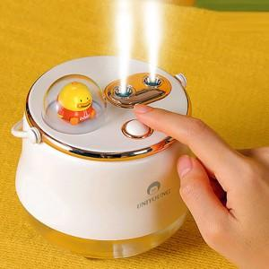

【상세/제작정보】

【인쇄/포장옵션】 | 레이저 / 포장지포장

【공급단가】 | 수량 | 40~ | 100~ | 500~ | 1,000~ | 2,000~
*VAT별도 | 단가 | 16,800원 | 16,520원 | 16,100원 | 15,820원 | 15,400원

【상품 URL】 | http://www.easy1.co.kr/src/goods_detail.php?gdno=29138

